pose en tunnel
 |  | Document No : | #N/A

 |  |  | #N/A
 |  |  | #N/A
 |  |  | #N/A
 |  |  | #N/A | #N/A

Représentant | #N/A
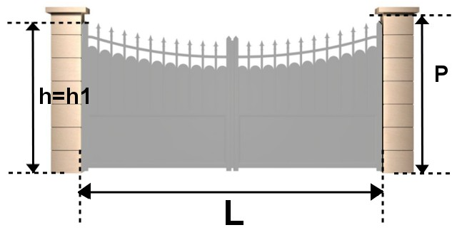

 | HAUTEUR TABLEAU : P
 | LARGEUR TABLEAU : L

 | DESTINATION | HT = P | LT = L

